Pasaporte - HC
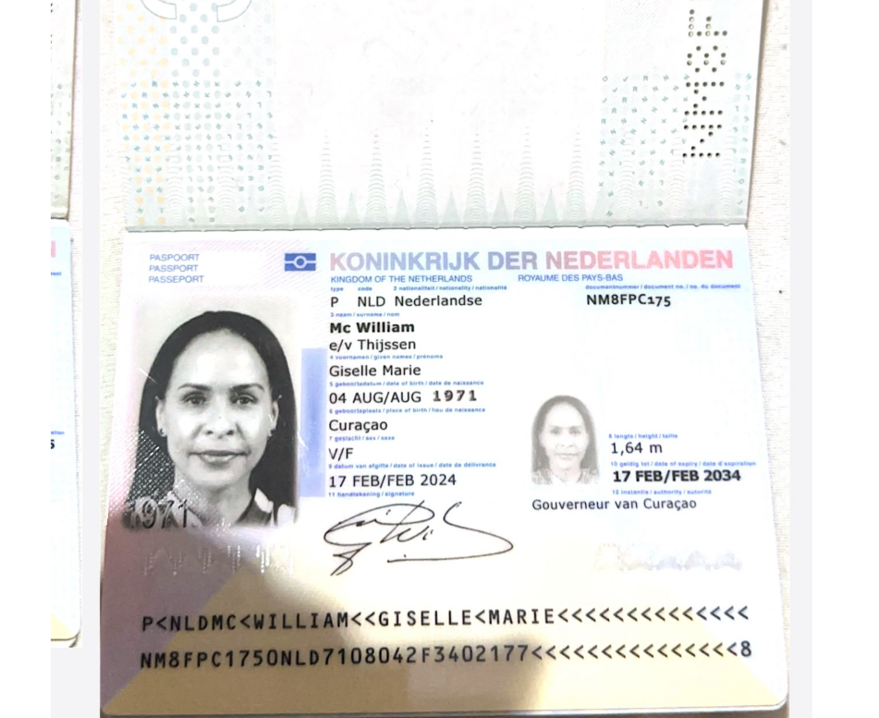
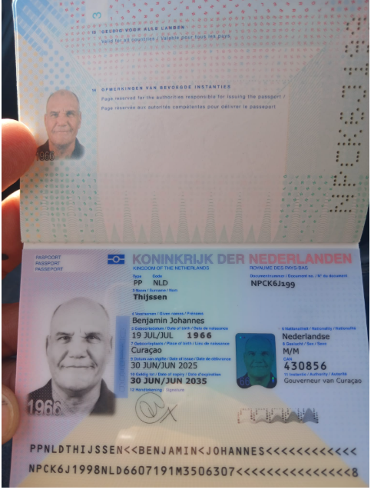

Nombre | BENJAMIN | Nombre | GISELLE
Nombre | JOHANNES | Nombre | MARIE
Apellido | THIJSSEN | Apellido | MC WILLIAM
Género: . | MASCULINO | Apellido de casada | THIJSSEN
Pasaporte | NPCK6J199 | Género: . | FEMENINO
Fecha de nacimiento | 19/07/1966 | Pasaporte | NM8FPC175
Edad |  | Fecha de nacimiento | 04/08/1971
Estado civil | CASADO | Edad | 39
Nacionalidad | PAISES BAJOS-CURAZAO | Estado civil | CASADA
Domicilio |  | Nacionalidad | PAISES BAJOS-CURAZAO
Email: |  | Domicilio
Teléfono |  | Email: | gisellemacwilliam@gmail.com
Profesión |  | Teléfono | 59995605429
RH |  | Profesión
Seguro |  | RH | A+
Peso |  | Seguro
Altura |  | Peso
Idioma |  | Altura
 |  | Idioma

VUELO
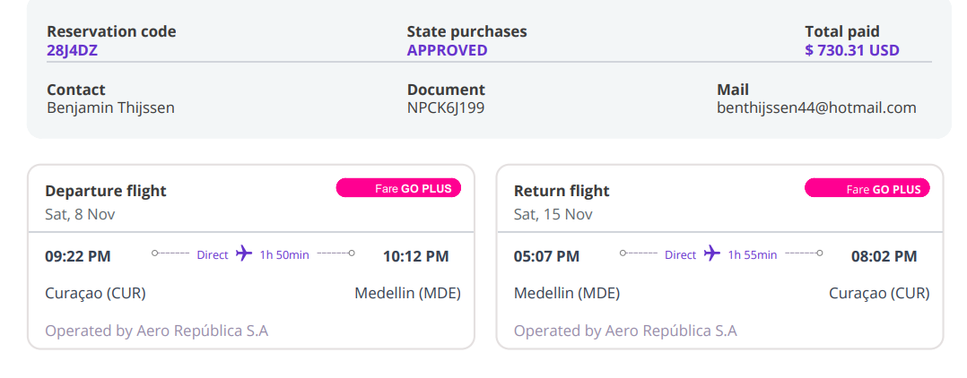

28J4DZ
THIJSSEN

7450

07-11-2025 Confirmación de ser
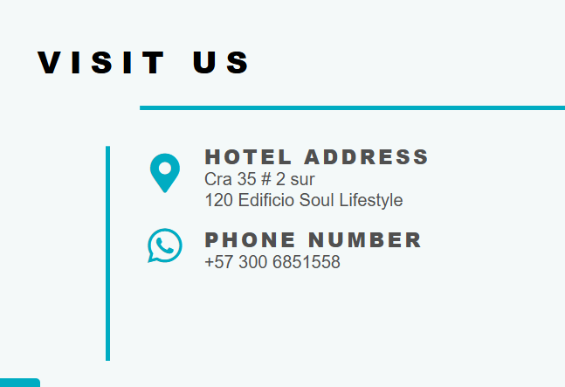
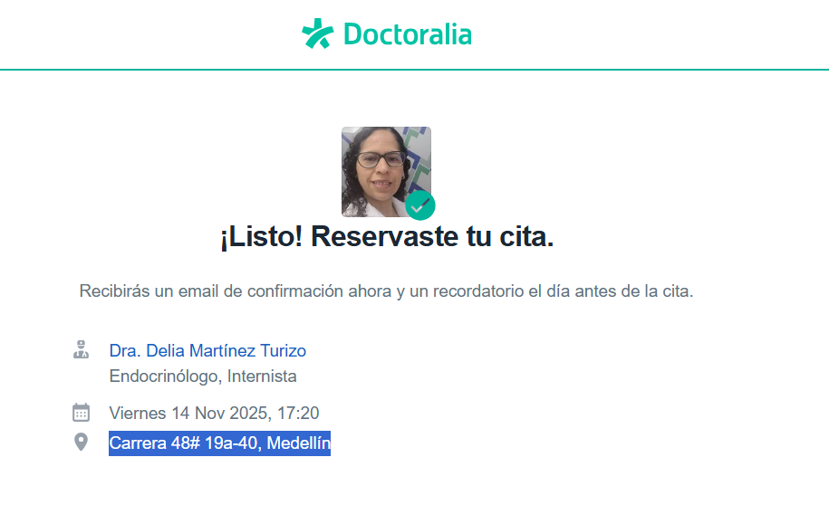
CITA ENDOCRINO GISELLE | HOTEL RESERVADO DIRECTAMENTE
 | EDIFICIO SOUL LIFESTYLE
 | CARRERA 35 No 2 SUR - 120

PAGOS
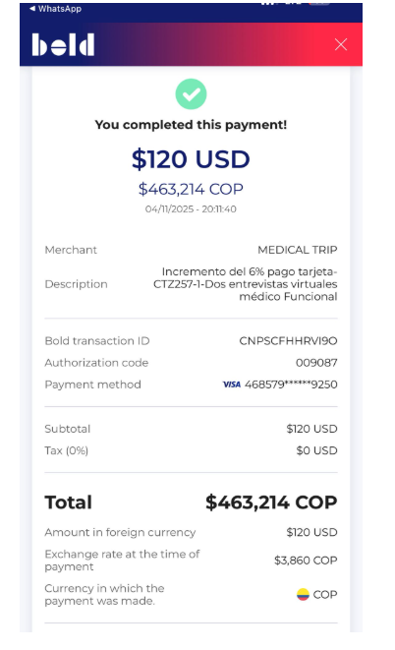
na factura electrónica adjuntando el DSM que elaboraste

Confirmación de servicios
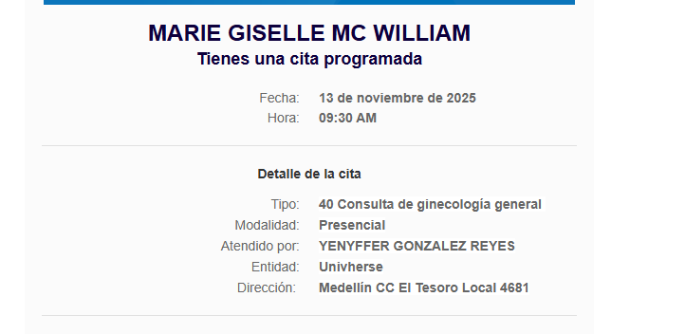
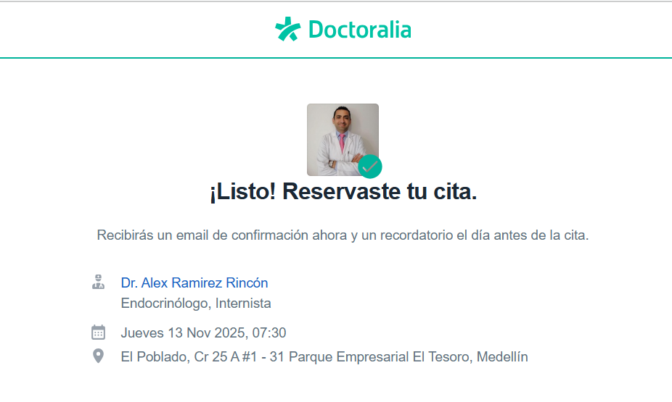
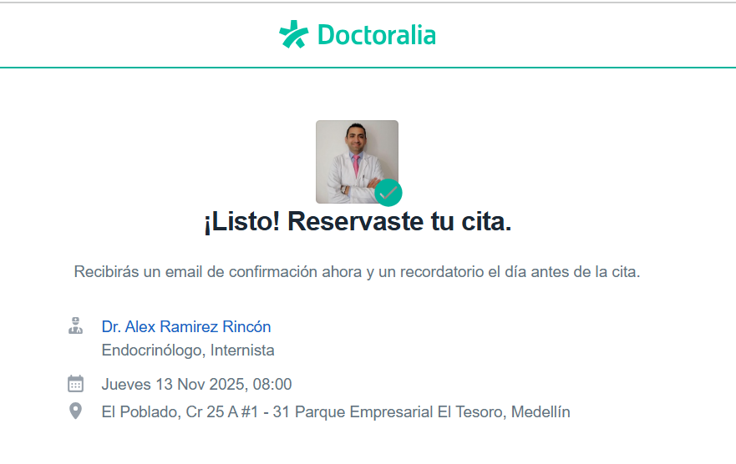
CITA ENDOCRINO BENJAMIN | CITA ENDOCRINO GISELLE | HOTEL RESERVADO DIRECTAMENTE
 |  | EDIFICIO SOUL LIFESTYLE
 |  | CARRERA 35 No 2 SUR - 120

CITA GINECOLOGIA Y ECOGRAFÍA TRANSVAGINAL

ITINERARIO
 |  | ITINERARIO:
 |  | Dia |  |  | Fecha | Hora | Actividad | ACP horas | Traslado cerca | Traslado lejos
 |  |  |  |  | 1 | 2025-11-08 | SÁBADO
 |  | WINGO | Pax directamente |  |  |  | Vuelo directo vía wingo Curazao - Medellín
 |  | JENNY | ACV |  |  |  | Conectarse al wifi del aeropuerto para estar en contacto - al salir deben subir por el ascensor al segundo piso puerta 2, en donde los estará esperando el conductor.
 |  | AEROTUREX | DAYANA | GISELLE | BENJAMIN | 10:12 PM | Traslado aeropuerto - Hotel
 | El Poblado | EDIFICIO SOUL LIFESTYLE | Pax directamente |  |  |  | Alojamiento - reclamar en recepción los chips de teléfono - no están recargados, primero se deben poner en el teléfono y luego nos avisan y nosotros recargamos en la mañana
 |  |  |  |  |  |  | No tener intimidad como preparación para Citología y PSA
 |  |  |  |  | 2 | 2025-11-09 | DOMINGO
 |  |  |  |  |  |  | DÍA LIBRE - Descansar aclimatarse a la altura, no comer embutidos - carnes rojas - lacteos - alcohol - energizantes - azucares
 |  |  |  |  | 3 | 2025-11-10 | LUNES
 |  |  |  |  |  |  | No desayunar - Beber agua - no poner nada en el cuerpo lociones cremas - llevar ropa cómoda
 |  | Yenny | Confirmado |  |  | 06:00 am | Traslado Hotel - Centro médico | 0.5 | 1
 | Ciudad del río | Cima | CONFIRMADO X TELEFONO | GISELLE | BENJAMIN |  | Ecografía de abdomen total
 | Ciudad del río | Cima |  | GISELLE |  |  | Ecografía de mama
 | Ciudad del río | Cima |  | GISELLE | BENJAMIN |  | Ecografía de tiroides
 | Ciudad del río | Cima |  |  | BENJAMIN |  | Ecografía doppler ARTERIAL de miembros inferiores
 | Ciudad del río | Cima |  |  | BENJAMIN |  | Ecografía doppler VENOSA de miembros inferiores
 | Ciudad del río | Cima |  | GISELLE | BENJAMIN |  | Toma de muestras de sangre para laboratorios clínico
 | Ciudad del río | Cima |  | GISELLE |  |  | Citología
 | Ciudad del río | Cima |  | GISELLE | BENJAMIN |  | Radiografía de tórax
 | Ciudad del río | Cima |  | GISELLE | BENJAMIN |  | Ecocardiografía
 |  |  |  |  |  |  | Tiempo para desayunar
 | Ciudad del río | Cima |  | GISELLE | BENJAMIN |  | Electrocardiograma
 |  | Yenny | Confirmado |  |  | 10:00 am | Traslado centro médico - centro médico |  | 1
 |  |  |  |  |  |  | Resto del día libre
 |  |  |  |  | 4 | 2025-11-11 | MARTES - día libre
 |  |  |  |  |  |  | Desayuno en su hotel
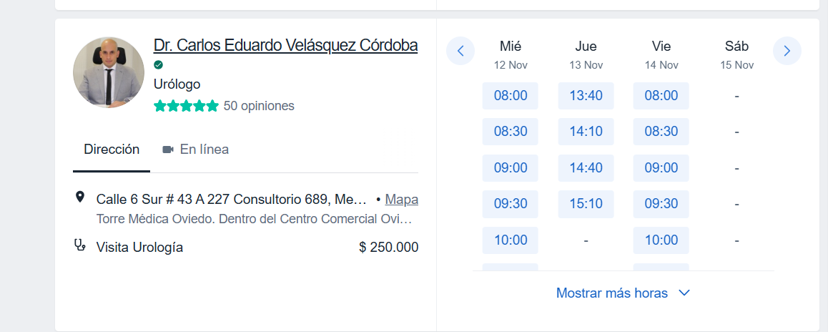
 |  | UBER | Jenny |  |  |  | Traslado hotel - punto de encuentro parque el poblado
 | Parque el poblado | AEROTUREX | Dayana | GISELLE | BENJAMIN | 10 horas | Tour en grupo a GUATAPÉ
 |  | UBER | Jenny |  |  |  | Traslado punto de encuentro parque el poblado - hotel
 |  |  |  |  | 5 | 2025-11-12 | MIÉRCOLES
 |  |  |  |  |  |  | Desayuno en el hotel
 |  | Yenny | CONFIRMADO |  |  |  | Traslado Hotel - Centro médico | 0.5 | 1
CEDIMED | CLÍNICA LAS VEGAS |  | Solicitado | BENJAMIN |  | Mañana | Ecografía transrectal de próstata
OVIEDO | CLÍNICA LAS VEGAS |  | Solicitado | BENJAMIN |  |  | Consulta con especialista en UROLOGÍA
 |  |  | PENDIENTE A CONFIRMACIÓN DEL URÓLOGO | GISELLE |  |  | Consulta con especialista en CARDIOLOGÍA
 |  | Yenny | CONFIRMADO |  |  |  | Traslado Centro médico - Hotel |  | 1
 |  |  |  |  |  |  | TARDE LIBRE
 |  |  |  |  | 6 | 2025-11-13 | JUEVES
 |  |  |  |  |  |  | Desayuno en el hotel
 |  | Yenny | CONFIRMADO |  |  |  | Traslado Hotel - Centro médico | 0.5 | 1
 | TESORO |  | CONFIRMADO | BENJAMIN |  | 07:30 am | Consulta con especialista en ENDOCRINOLOGÍA
 | TESORO |  | CONFIRMADO | GISELLE |  | 08:00 am | Consulta con especialista en ENDOCRINOLOGÍA
 | TESORO | UNIVHERSE | CONFIRMADO | GISELLE |  | 09:30 am | Ecografía transvaginal
 | TESORO | UNIVHERSE | CONFIRMADO | GISELLE |  | 10:00 am | Consulta con especialista en GINECOLOGÍA
 |  |  |  |  |  |  | Tiempo para almorzar y recorrer el centro comercial El Tesoro |  | 1
 |  | Yenny | CONFIRMADO |  |  |  | Traslado Hotel - Centro médico
 |  |  |  |  |  |  | Tarde libre
 |  |  |  |  | 7 | 2025-11-14 | VIERNES - día libre
 |  |  |  |  |  |  | Desayuno en su hotel
 |  | UBER | Jenny |  |  | 09:00 AM | Traslado hotel - punto de encuentro parque el poblado |  | 1
 | Parque el poblado | AEROTUREX | Dayana | GISELLE | BENJAMIN | 06 HORAS | Tour en grupo a FINCA CAFETERA
 |  | UBER | Jenny |  |  |  | Traslado punto de encuentro parque el poblado - hotel |  | 1
 |  |  |  |  |  |  | Tarde libre
 |  |  |  |  | 8 | 2025-11-15 | SÁBADO - día libre
 |  |  |  |  |  |  | Desayuno en el hotel
 |  |  |  |  |  |  | Check out
 |  |  |  |  |  |  | Tiempo para almorzar
 |  | AEROTUREX | Dayana |  |  | 01:30 pm | Traslado hotel - aeropuerto
 |  |  |  |  |  | 05:00 pm | Vuelo internacional Curazao - Medellín
 |  |  |  |  |  |  |  | 1.5 | 8 | 0
 |  |  |  |  |  |  | MENOS TRASLADOS Y ACP DEL CHEQUEO | 1.5 | 8
 |  |  |  |  |  |  |  | 0 | 0 | 0

